Ảnh
Image Code | Image
anh1 | 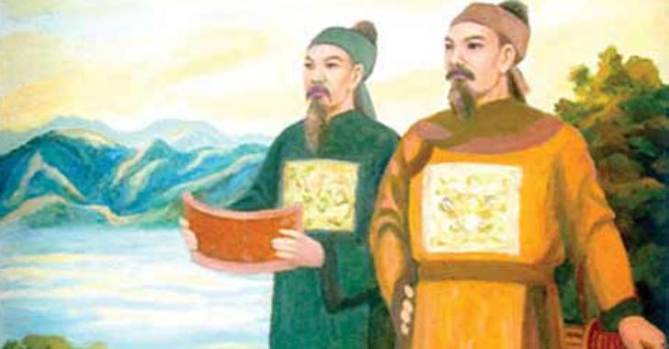
anh2 | 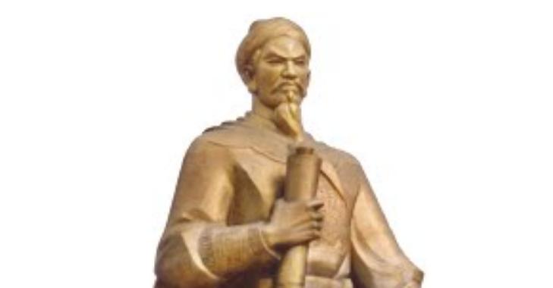
anh3 | 

